ユーザ登録・変更申請書
※1
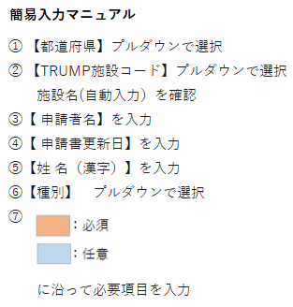
 | GVHDレジストリ ユーザ登録・変更申請書

申請書送付先・お問合せ先
日本造血細胞移植データセンター
メール：trials@jdchct.or.jp
・申請書ご提出の際はCCにTRUMP連絡医師の方を含めて頂くか
TRUMP責任医師の方がご送付ください
・Excelのバージョンにより動作がうまくいかない場合も上記にご連絡ください
※2
 | ① 都道府県(プルダウン）
 | ② TRUMP施設コード(プルダウン）
 | 施設・診療科名（自動入力） 2022年10月20日時点
 | ③ 申請者名
 | ④ 申請書更新日
 | ※利用申請人数には上限（※2）があります。
 | ⑤ 姓 名（漢字） | ⑥ 種別 ※1 | アカウントを既にお持ちの場合 DATATRAK ユーザ名 | 姓 （ローマ字 小文字） | 名 （ローマ字 小文字） | 権限 ※2 | メールアドレス | TRUMP施設コード | 【変更】の場合、変更箇所をご記入ください （備考としてもご活用ください）
医療機関名は②でご入力頂いた
TRUMP施設コードが自動で入力されます
1
2
3
4
5
6
7
8
9
10
11
12
13
14
15
16
17
18
19
20
21
22
23
24
25
26
27
28
29
30

ユーザ利用登録申請の流れ
ユーザ利用登録申請の流れ
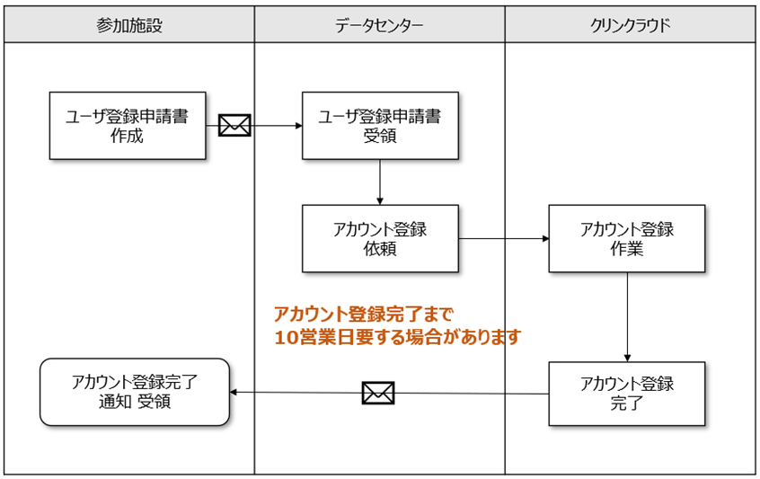

ユーザー登録完了通知（新規での登録の場合）
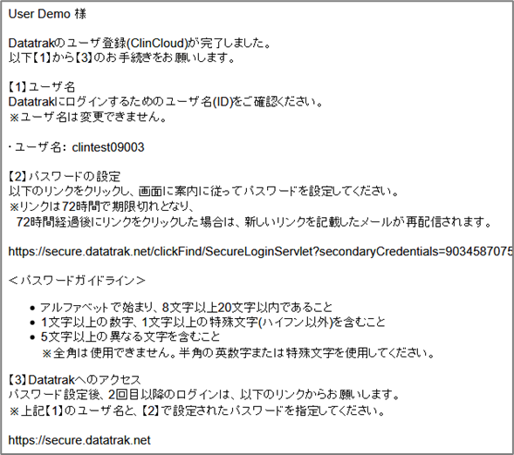

ユーザー登録完了通知（医療機関追加での登録の場合）

『医療機関追加』にて利用申請をされた場合、
完了通知メールへ“ユーザー名”やパスワード設定のためのURLは記載されていません。
以前に発行されたユーザー名とパスワードでDatatrakへログインをしてください。
URL https://secure.datatrak.net/

